Modelos
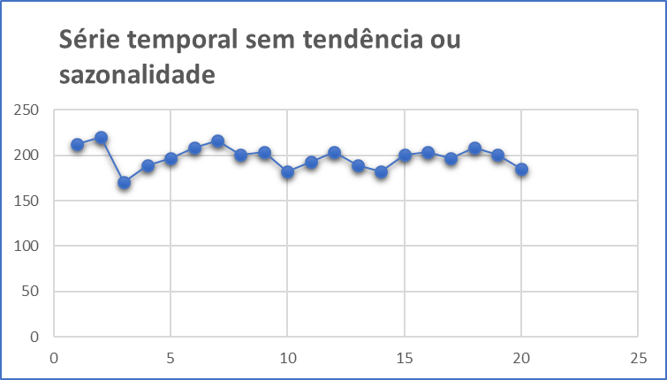
Métodos de Previsão através de Modelos com Nenhuma Tendência ou Sazonalidade

1. | Média Móvel Simples (MMS)
 |  | Indicado para previsões de curto prazo onde as componentes de tendência e sazonalidade são inexistentes ou possam ser desprezadas.

2. | Média Móvel Ponderada (WMA)
 |  | Cada observação é ponderada igualmente e as observações mais recentes carregam pesos maiores na média.

3. | Suavização Exponencial Simples
 |  | A suavização exponencial atribui pesos decrescendo exponencialmente. Ou seja, para as observações recentes são dadas relativamente mais peso na previsão do que as observações mais antigas.

MMS
Exemplo de Média Móvel Simples para Produção de Cerveja

Cerveja
Dia | Litros | Previsto | erro absoluto | erro quadrático | Média (Erro ABS) = | 9.8
1 | 212 |  |  |  | Média (Erro^2) = | 145
2 | 220
3 | 170 |  |  |  | Previsão
4 | 189 | 201 | 11.7 | 136 | Realizado = | 185
5 | 197 | 193 | 4.0 | 16 | Estimado = | 202
6 | 208 | 185 | 22.7 | 514 | Variação = | 9.2%
7 | 216 | 198 | 18.0 | 324
8 | 201 | 207 | 6.0 | 36
9 | 204 | 208 | 4.3 | 19
10 | 182 | 207 | 25.0 | 625
11 | 193 | 196 | 2.7 | 7
12 | 204 | 193 | 11.0 | 121
13 | 189 | 193 | 4.0 | 16
14 | 182 | 195 | 13.3 | 178
Forecasting
15 | 201 | 192 | 9.3 | 87
16 | 204 | 191 | 13.3 | 178
17 | 197 | 196 | 1.3 | 2
18 | 208 | 201 | 7.3 | 54
19 | 201 | 203 | 2.0 | 4
20 | 185 | 202

WMA
Exemplo de Média Móvel Ponderada para Produção de Cerveja

Cerveja
Dia | Litros | Previsto | erro absoluto | erro quadrático | Média (Erro ABS) = | 8.3
1 | 212 |  |  |  | Média (Erro^2) = | 119
2 | 220
3 | 170 |  |  |  | Previsão
4 | 189 | 189 | 0.0 | 0 | Realizado = | 185
5 | 197 | 197 | 0.0 | 0 | Estimado = | 200
6 | 208 | 187 | 20.6 | 425 | Variação = | 8.4%
7 | 216 | 201 | 15.3 | 235
8 | 201 | 209 | 8.0 | 64 | Pesos
9 | 204 | 205 | 0.9 | 1 | W1 = | 0.57
10 | 182 | 208 | 25.6 | 654 | W2 = | 0.11
11 | 193 | 191 | 2.5 | 6 | W3 = | 0.32
12 | 204 | 195 | 8.6 | 74 | Soma = | 1.00
13 | 189 | 196 | 6.7 | 45
14 | 182 | 192 | 9.9 | 98
Forecasting
15 | 201 | 190 | 11.1 | 124
16 | 204 | 195 | 8.9 | 80
17 | 197 | 197 | 0.5 | 0
18 | 208 | 199 | 8.9 | 80
19 | 201 | 206 | 4.5 | 20
20 | 185 | 200

Suavização Exponencial
Exemplo de Suavização Exponencial para Produção de Cerveja

Cerveja
Dia | Litros | Previsto | erro absoluto | erro quadrático | Média (Erro ABS) = | 8.2
1 | 212 | 212 |  |  | Média (Erro^2) = | 104
2 | 220 | 212
3 | 170 | 214 |  |  | Previsão
4 | 189 | 201 | 11.6 | 135 | Realizado = | 185
5 | 197 | 197 | 0.0 | 0 | Estimado = | 200.7
6 | 208 | 197 | 11.0 | 121 | Variação = | 8.5%
7 | 216 | 200 | 15.6 | 242
8 | 201 | 205 | 4.3 | 18 | alfa = | 0.312
9 | 204 | 204 | 0.1 | 0
10 | 182 | 204 | 22.0 | 482
11 | 193 | 197 | 4.1 | 17
12 | 204 | 196 | 8.2 | 67
13 | 189 | 198 | 9.4 | 88
14 | 182 | 195 | 13.5 | 181
Forecasting
15 | 201 | 191 | 9.7 | 95
16 | 204 | 194 | 9.7 | 94
17 | 197 | 197 | 0.3 | 0
18 | 208 | 197 | 10.8 | 116
19 | 201 | 201 | 0.4 | 0
20 | 185 | 200.71198447

